상품제안서
엔보우 Qi2 3IN1 맥세이프 고속 무선충전기 접이식거치대 | 상품코드: F29612

 |  |  |  |  |  |  | 02-412-0044 | www.easy1.co.kr
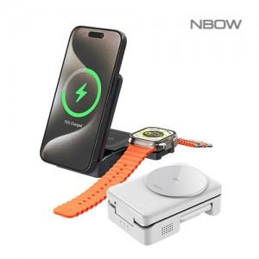

【상세/제작정보】 | 인쇄비 100개 이상 무료 / 100개미만 20,000원 운임비 1박스(40개) 4000원 / 선물포장 300원

【인쇄/포장옵션】 | 레이저, 풀칼라 / 포장지포장

【공급단가】 | 수량 | 50~ | 100~ | 500~ | 1,000~ | 2,000~
*VAT별도 | 단가 | 36,000원 | 35,400원 | 34,500원 | 33,900원 | 33,000원

【상품 URL】 | https://dev.easy1.co.kr:443/src/goods_detail.php?gdno=29612

